手順書
操作手順書 |  |  |  |  | 作成日時：2019/10/15-18:06:45

 | １．操作環境

 |  |  | シナリオファイル名 | C:\Users\Administrator\Desktop\動作確認手順\入金消込日記帳(外貨).winsnr

 | ２．操作手順

 |  | ２．１．シナリオ：入金消込日記帳(外貨)
 |  |  | ２．１．１． [入金消込日記帳（外貨） ]ウィンドウ |  |  | 確認日 | 結果
 |  |  | 画面 | 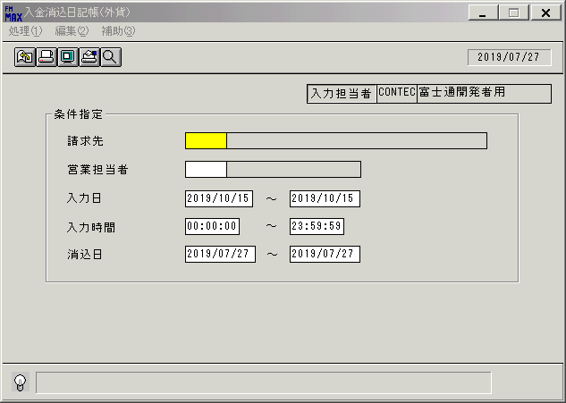
 |  |  | 操作内容 | 「入金消込日記帳（外貨） 」ウィンドウを初期表示します。

 |  |  | ２．１．２． [入金消込日記帳（外貨） ]ウィンドウ |  |  | 確認日 | 結果
 |  |  | 画面 | 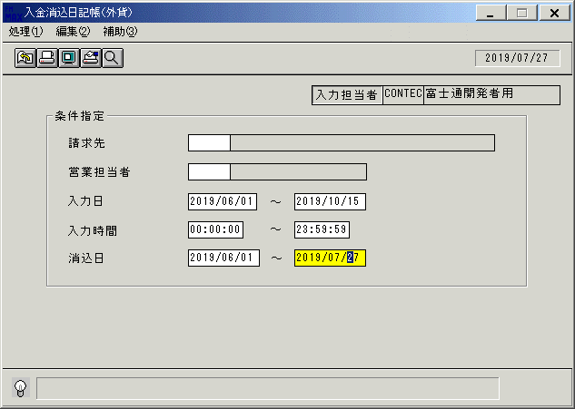
 |  |  | 操作内容 | 「入力日」と「消込日」を変更し、「画面表示」ボタンをクリックします。

 |  |  | ２．１．３． [デスクトップ]ウィンドウ - [入金消込日記帳（外貨）･ﾚﾎﾟｰﾄ ]ウィンドウ |  |  | 確認日 | 結果
 |  |  | 画面 | 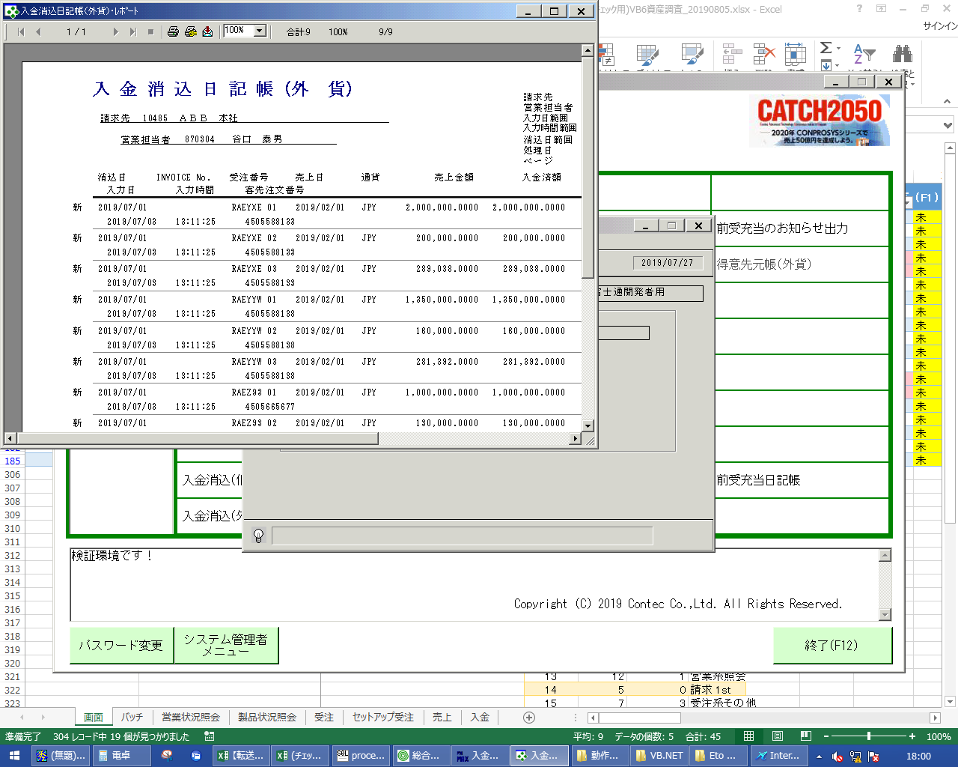
 |  |  | 操作内容 | 最大化します。

 |  |  | ２．１．４． [デスクトップ]ウィンドウ - [入金消込日記帳（外貨）･ﾚﾎﾟｰﾄ ]ウィンドウ |  |  | 確認日 | 結果
 |  |  | 画面 | 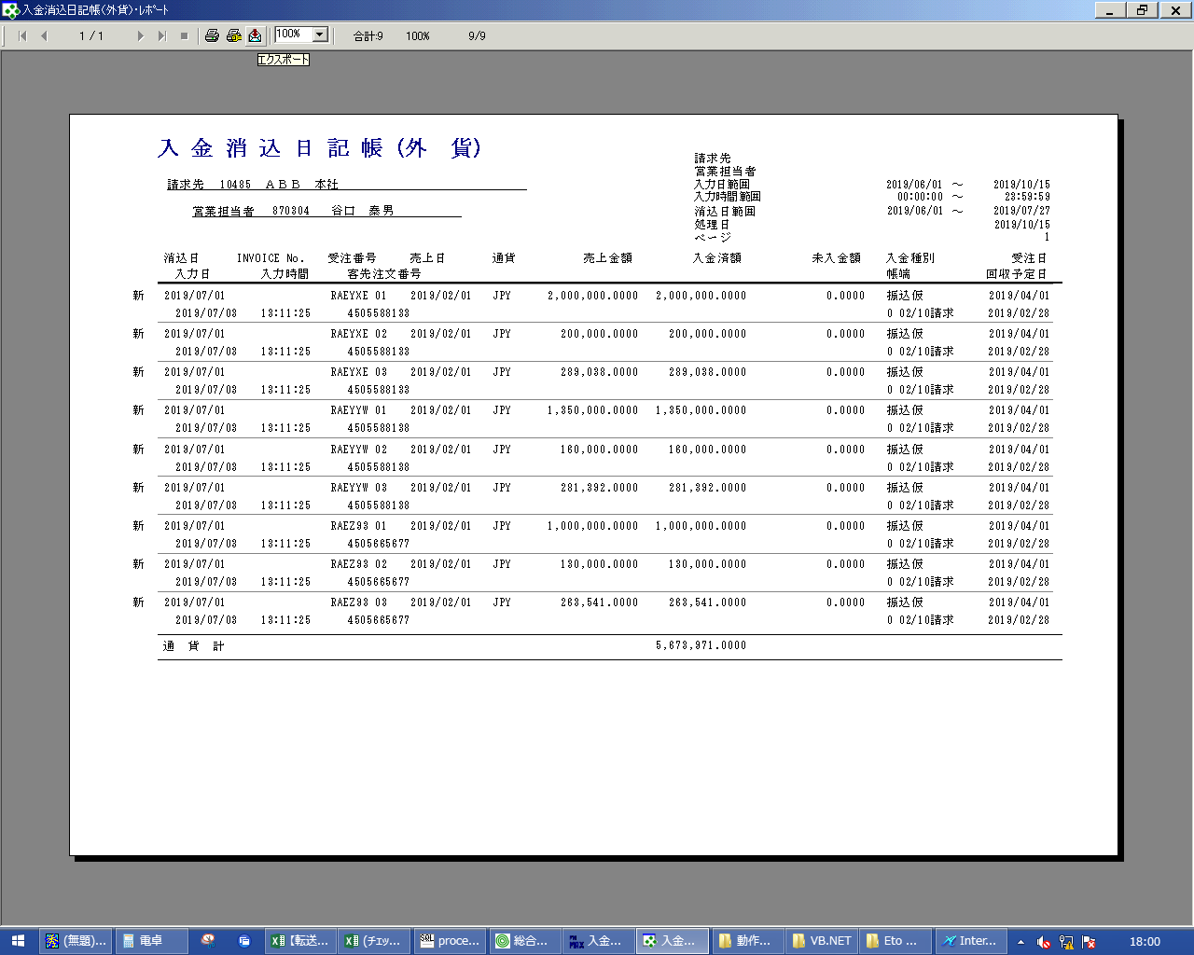
 |  |  | 操作内容 | 「エクスポート」ボタンをクリックします。

 |  |  | ２．１．５． [デスクトップ]ウィンドウ - [エクスポート ]ウィンドウ |  |  | 確認日 | 結果
 |  |  | 画面 | 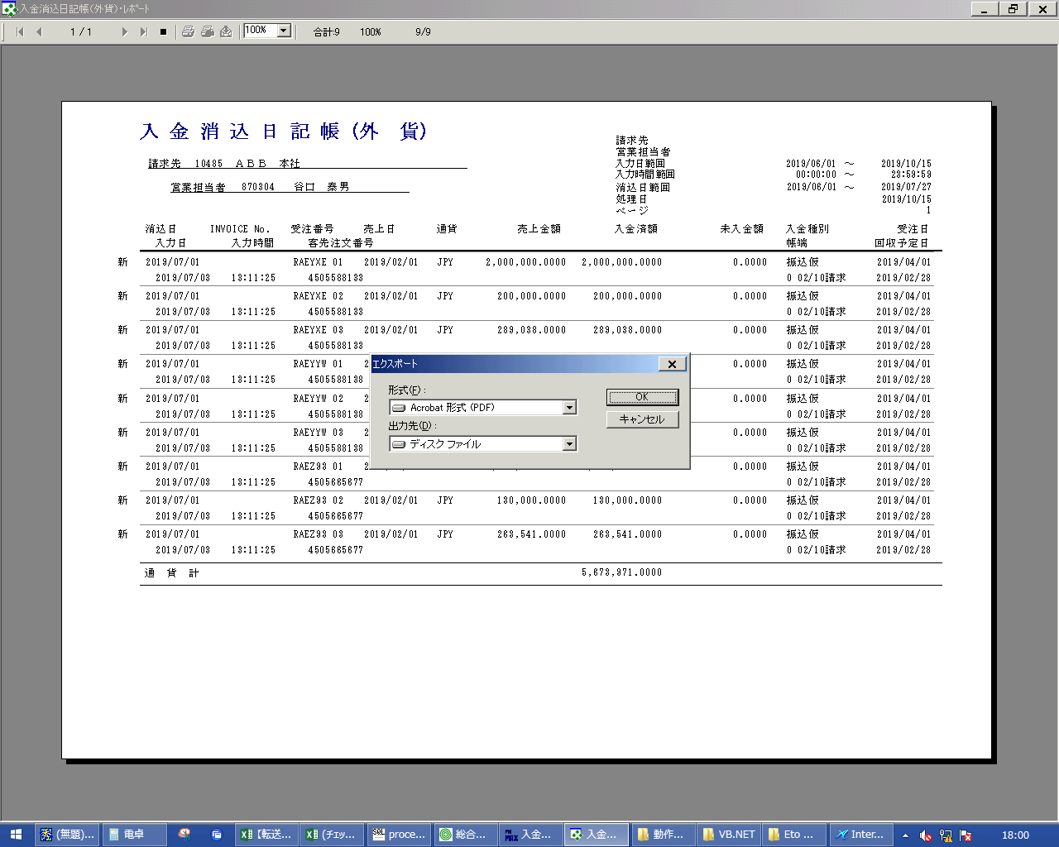
 |  |  | 操作内容 | 「OK」ボタンをクリックします。

 |  |  | ２．１．６． [デスクトップ]ウィンドウ - [エクスポート オプション ]ウィンドウ |  |  | 確認日 | 結果
 |  |  | 画面 | 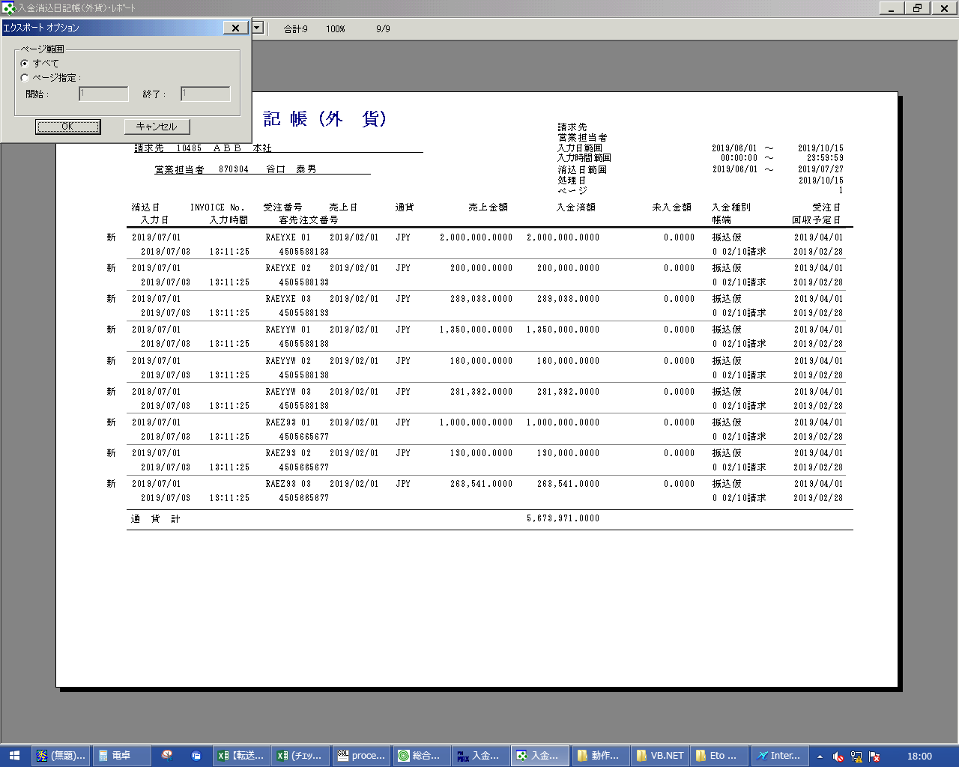
 |  |  | 操作内容 | 「OK」ボタンをクリックします。

 |  |  | ２．１．７． [デスクトップ]ウィンドウ - [エクスポート ファイルの選択 ]ウィンドウ |  |  | 確認日 | 結果
 |  |  | 画面 | 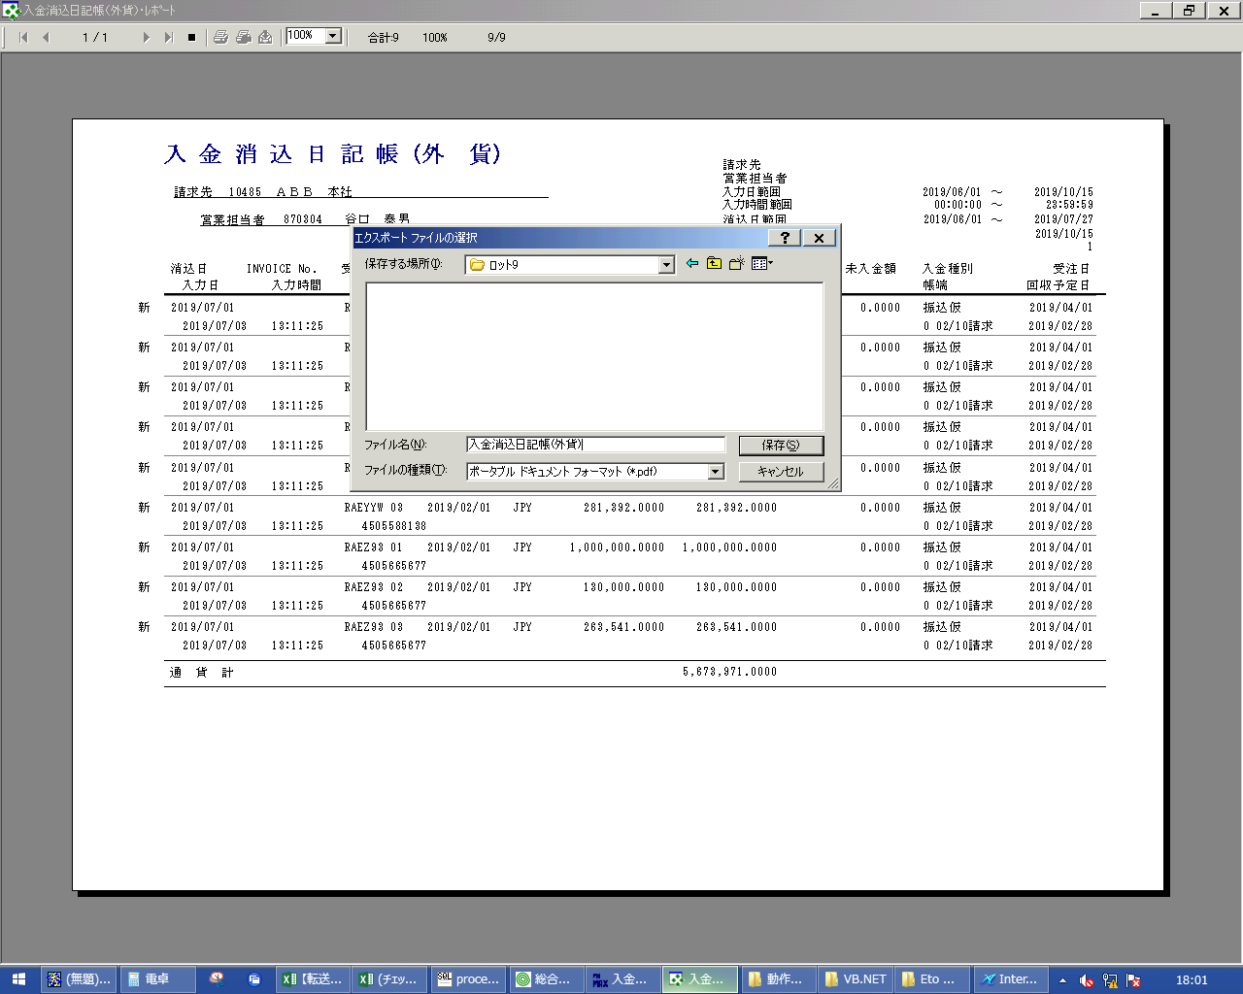
 |  |  | 操作内容 | 「ファイル名」を入力し、「保存」ボタンをクリックします。

 |  |  | ２．１．８． [デスクトップ]ウィンドウ - [入金消込日記帳（外貨）･ﾚﾎﾟｰﾄ ]ウィンドウ |  |  | 確認日 | 結果
 |  |  | 画面 | 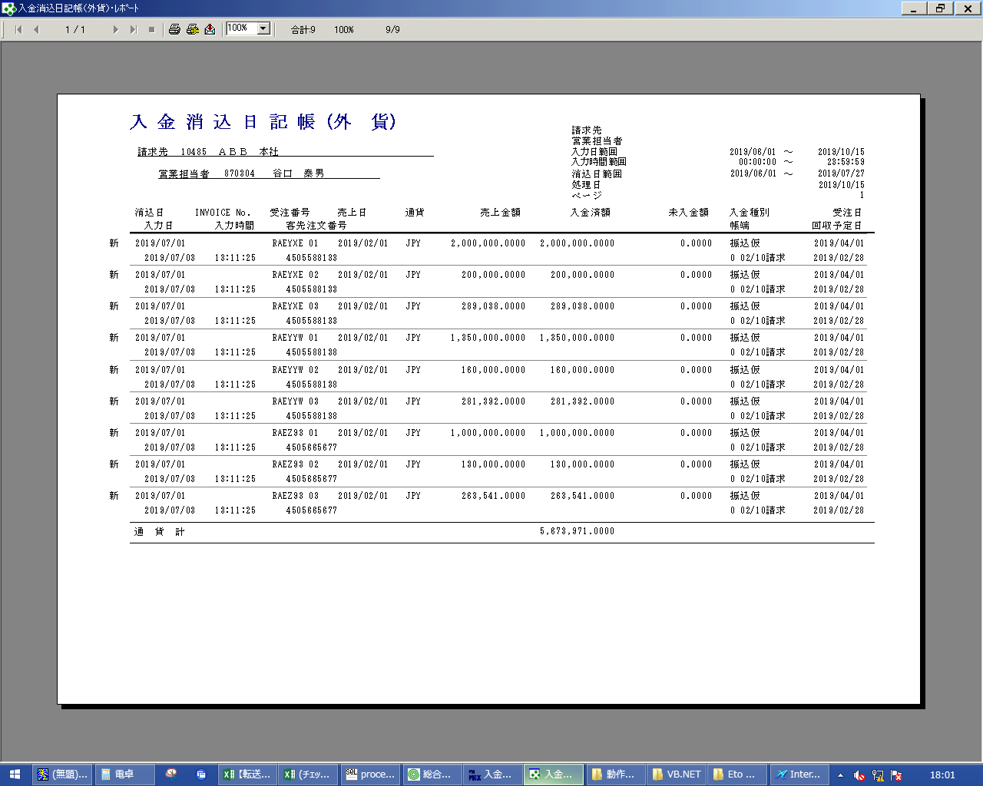
 |  |  | 操作内容 | 「閉じる」ボタンをクリックします。

画面レイアウト
画面レイアウト |  |  |  |  |  | 名称 |  | 入金消込日記帳（外貨版） |  |  | 名称 |  |  |  | 変更履歴 | Ｖｅｒ． | 年月日 |  | 作成者 | Ｖｅｒ． | 年月日 | 作成者
 |  |  |  |  |  |  |  |  |  |  |  |  |  |  |  | 1.06 | 2006-09-05 |  | FJCL)齊藤
 |  |  |  |  |  | ＩＤ |  | URKPR62 |  |  | ＩＤ |  |  |  |  | 2.00 | 2007-01-09 |  | FJCL)齊藤

名称
ＩＤ
画面
ＩＤ
名称
／
 |  |  |  |  |  |  |  |  |  |  |  | ＜利用部門＞
 |  |  |  |  |  |  |  |  |  |  |  |  | ・海外営業部門
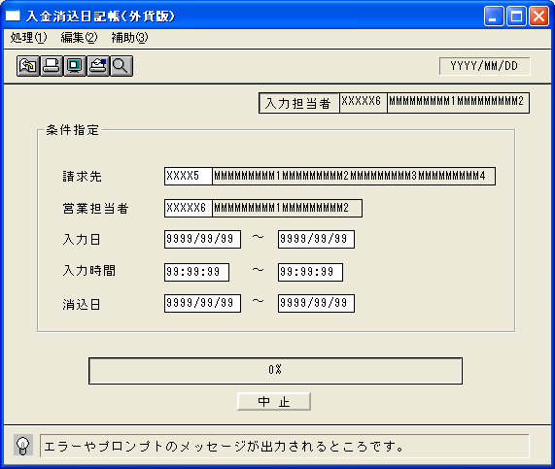

 |  |  |  |  |  |  |  |  |  |  |  | ＜用途／目的＞
 |  |  |  |  |  |  |  |  |  |  |  |  | ・海外の入金の消込状況を確認する。

 |  |  |  |  |  |  |  |  |  |  |  | ＜機能＞
 |  |  |  |  |  |  |  |  |  |  |  |  | ・指定した出力条件を元に、入金情報から該当データを取得し印刷する。
 |  |  |  |  |  |  |  |  |  |  |  |  | ・国内受注分（消込情報の海外取引区分が1:海外）のみ表示する。
 |  |  |  |  |  |  |  |  |  |  |  |  | ・赤黒機能あり。→共通仕様書を参照。

 |  |  |  |  |  |  |  |  |  |  |  |  | ・請求先、営業担当者の入力時、マスタに無い場合はエラー

＜機能概要＞
出力方式 | 一括 |  |  |  |  |  |  |  |  |  |  | ソート条件 |  | 請求先ｺｰﾄﾞ／営業担当者ｺｰﾄﾞ／通貨／消込日
出力ｻｲｸﾙ | 随時 |  |  |  |  |  |  |  |  |  |  | (指定無しは 昇順)
範囲指定 |  | 項目名 | 開始 | 終了 | 単一 |  | 検索Ｗ |  | № | 備考
 | 1 | 請求先(ｺｰﾄﾞ) |  |  | ○ |  | ○ |  | 29 | 初期値 空白（全件） |  | 集計 |  | 通貨計 |  |  |  | ＜その他＞
 | 2 | 営業担当者(ｺｰﾄﾞ) |  |  | ○ |  | ○ |  | 11 | 初期値 空白（全件）
 | 3 | 入力日 | ○ | ○ |  |  | ○ |  | 09 | 初期値 開始:運用日 終了:運用日
 |  |  |  |  |  |  |  |  |  | 初期値 開始:ｼｽﾃﾑ日付 終了:ｼｽﾃﾑ日付
 | 4 | 入力時間 | ○ | ○ |  |  |  |  |  | 初期値 開始:00:00:00 終了:23:59:59 |  | 改頁条件 |  | 営業担当者ｺｰﾄﾞ／請求先ｺｰﾄﾞ
 | 5 | 消込日 | ○ | ○ |  |  | ○ |  | 09 | 初期値 開始:運用日 終了:運用日
 | 6
 | 7 |  |  |  |  |  |  |  |  |  |  | 用紙ｻｲｽﾞ |  | A4ヨコ
 | 8
 | 9

